PORTADA
Informe consumo de bebidas fuera del hogar

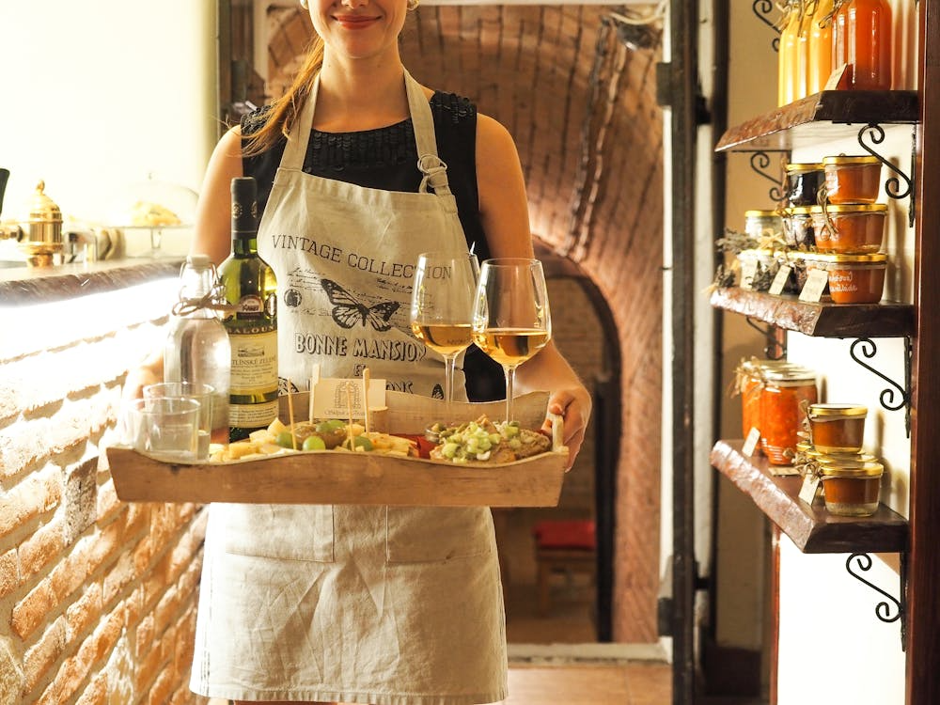

 | Principales variables
 | Perfil sociodemográfico
 | Lugares y motivos de consumo
 | Metodología
 | Glosario variables
 | Conclusiones

VARIABLES
Periodicidad

Trim 1: de enero a marzo
Trim 2: de abril a junio
Trim 3: de julio a septiembre
Trim 4: de octubre a diciembre
TAM : Últimos 12 meses

Variables

Volumen (millones de consumiciones): Volumen total en consumiciones realizado por los individuos residentes en España.
Volumen (millones de kilos o litros consumidos): Volumen total de kilos o litros consumidos por los individuos residentes en España.
Valor (euros): Gasto total realizado por los individuos residentes en España.
Penetración (%): Porcentaje de individuos que han consumido el producto/categoría a lo largo del periodo de estudio.
Frecuencia: Actos de consumo.
Consumo medio (consumiciones medias por consumidor): Promedio de consumiciones por consumidor en el periodo de estudio.
Consumo medio (kilos o litros por consumidor): Promedio de kilos o litros consumidos por consumidor en el periodo de estudio.
Consumo por acto (consumiciones): Número de consumiciones por acto de consumo de fuera de casa
Consumo per cápita (kilos o litros por individuo): Ratio entre volumen total y total individuos.
Gasto per cápita (euros por individuo): Ratio entre gasto total y total individuos.
Precio medio (€/kg o L): Precio medio pagado por kilo o litro.
Regiones

AMB: Área metropolitana de Barcelona.
Rto Cat Aragón: Zaragoza, Huesca, Islas Baleares, Tarragona, Lleida y Girona.
Levante: Castellón, Valencia, Alicante, Murcia y Albacete.
Andalucia: Cádiz, Málaga, Granada, Almería, Jaén, Córdoba, Sevilla, Huelva y Badajoz.
AMM: Área metropolitana de Madrid.
Resto centro: Zamora, Valladolid, Soria, Segovia, Salamanca, Ávila, Guadalajara, Teruel, Cuenca, Ciudad Real, Toledo y Cáceres.
Norte centro: Cantabria, Palencia, Burgos, La Rioja, Álava, Navarra, Vizcaya y Guipúzcoa.
Noroeste: La Coruña, Pontevedra, Orense, Lugo, Asturias y León.
* No se incluye Canarias
NOROESTE
RESTO CENTRO
ANDALUCÍA
LEVANTE
REST. CAT/ARAGÓN
AMM
AMB
NORTE CENTRO

